баг репорт
Идентификатор ID | Заглавие Summary | Шаги Test Script | Ожидаемый результат Expected Result | Фактический результат Actual Result | Скриншот Screenshot
1BR | Некликабельность таба СОВЕТЫ в хедере главной таблицы. | 1. Найти таб СОВЕТЫ в хедере страницы. 2. По клику на таб СОВЕТЫ перейти на страницу СОВЕТЫ. | По клику на таб СОВЕТЫ происходит переход на страницу СОВЕТЫ. | По клику на таб СОВЕТЫ не происходит отклика и перехода на страницу СОВЕТЫ.
2BR | Отсутствие ответа при вводе простого валидного Email в нижнем регистре в поле для подписки и клике на значок письма в блоке подписки на рассылку в футере сайта. | 1. Ввести простой валидный Email в нижнем регистре (example@mail.com) в поле для подписки на рассылку в футере сайта. 2. Нажать на значок подписки и проверить, что появляется сообщение об успешной подписке на рассылку. 3. Проверить, что на указанный адрес электронной почты приходит письмо с подтверждением подписки. 4. Подтвердить подписку, перейдя по ссылке в письме. | При вводе простого валидного Email в нижнем регистре (example@mail.com) и нажатии на значок рассылки появляется сообщение об успешной подписке на рассылку. На адрес электронной почты приходит письмо с подтверждением подписки. | По клику на значок подписки не происходит отклика, нет сообщения об успешной подписке на рассылку.
3BR | Отсутствие ответа при вводе простого валидного Email в верхнем регистре в поле для подписки и клике на значок письма в блоке подписки на рассылку в футере сайта. | 1. Ввести простой валидный Email в верхнем регистре (EXAMPLE@MAIL.COM) в поле для подписки на рассылку в футере сайта. 2. Нажать на значок подписки и проверить, что появляется сообщение об успешной подписке на рассылку. 3. Проверить, что на указанный адрес электронной почты приходит письмо с подтверждением подписки. 4. Подтвердить подписку, перейдя по ссылке в письме. | При вводе простого валидного Email в верхнем регистре (EXAMPLE@MAIL.COM) и нажатии на значок рассылки появляется сообщение об успешной подписке на рассылку. На адрес электронной почты приходит письмо с подтверждением подписки. | По клику на значок подписки не происходит отклика, нет сообщения об успешной подписке на рассылку.
4BR | Отсутствие ответа при вводе Email с цифрами в имени аккаунта в поле для подписки и клике на значок письма в блоке подписки на рассылку в футере сайта. | 1. Ввести Email с цифрами в имени аккаунта (example123@mail.com) в поле для подписки на рассылку в футере сайта. 2. Нажать на значок подписки и проверить, что появляется сообщение об успешной подписке на рассылку. 3. Проверить, что на указанный адрес электронной почты приходит письмо с подтверждением подписки. 4. Подтвердить подписку, перейдя по ссылке в письме. | При вводе Email с цифрами в имени аккаунта (example123@mail.com) и нажатии на значок рассылки появляется сообщение об успешной подписке на рассылку. На адрес электронной почты приходит письмо с подтверждением подписки. | По клику на значок подписки не происходит отклика, нет сообщения об успешной подписке на рассылку.
5BR | Отсутствие ответа при вводе Email с цифрами в доменной части в поле для подписки и клике на значок письма в блоке подписки на рассылку в футере сайта. | 1. Ввести Email с цифрами в доменной части (example@123mail.com) в поле для подписки на рассылку в футере сайта. 2. Нажать на значок подписки и проверить, что появляется сообщение об успешной подписке на рассылку. 3. Проверить, что на указанный адрес электронной почты приходит письмо с подтверждением подписки. 4. Подтвердить подписку, перейдя по ссылке в письме. | При вводе Email с цифрами в доменной части (example@123mail.com) и нажатии на значок рассылки появляется сообщение об успешной подписке на рассылку. На адрес электронной почты приходит письмо с подтверждением подписки. | По клику на значок подписки не происходит отклика, нет сообщения об успешной подписке на рассылку.
6BR | Отсутствие ответа при вводе Email с дефисом в имени аккаунта в поле для подписки и клике на значок письма в блоке подписки на рассылку в футере сайта. | 1. Ввести Email с дефисом в имени аккаунта (exa-mple@mail.com) в поле для подписки на рассылку в футере сайта. 2. Нажать на значок подписки и проверить, что появляется сообщение об успешной подписке на рассылку. 3. Проверить, что на указанный адрес электронной почты приходит письмо с подтверждением подписки. 4. Подтвердить подписку, перейдя по ссылке в письме. | При вводе Email с дефисом в имени аккаунта (exa-mple@mail.com) и нажатии на значок рассылки появляется сообщение об успешной подписке на рассылку. На адрес электронной почты приходит письмо с подтверждением подписки. | По клику на значок подписки не происходит отклика, нет сообщения об успешной подписке на рассылку.
7BR | Отсутствие ответа при вводе Email с дефисом в доменной части в поле для подписки и клике на значок письма в блоке подписки на рассылку в футере сайта. | 1. Ввести Email с дефисом в доменной части (example@mail-domain.com) в поле для подписки на рассылку в футере сайта. 2. Нажать на значок подписки и проверить, что появляется сообщение об успешной подписке на рассылку. 3. Проверить, что на указанный адрес электронной почты приходит письмо с подтверждением подписки. 4. Подтвердить подписку, перейдя по ссылке в письме. | При вводе Email с дефисом в доменной части (example@mail-domain.com) и нажатии на значок рассылки появляется сообщение об успешной подписке на рассылку. На адрес электронной почты приходит письмо с подтверждением подписки. | По клику на значок подписки не происходит отклика, нет сообщения об успешной подписке на рассылку.
8BR | Отсутствие ответа при вводе Email со знаком подчеркивания в имени аккаунта в поле для подписки и клике на значок письма в блоке подписки на рассылку в футере сайта. | 1. Ввести Email со знаком подчеркивания в имени аккаунта (exam_ple@mail.com) в поле для подписки на рассылку в футере сайта. 2. Нажать на значок подписки и проверить, что появляется сообщение об успешной подписке на рассылку. 3. Проверить, что на указанный адрес электронной почты приходит письмо с подтверждением подписки. 4. Подтвердить подписку, перейдя по ссылке в письме. | При вводе Email со знаком подчеркивания в имени аккаунта (exam_ple@mail.com) и нажатии на значок рассылки появляется сообщение об успешной подписке на рассылку. На адрес электронной почты приходит письмо с подтверждением подписки. | По клику на значок подписки не происходит отклика, нет сообщения об успешной подписке на рассылку.
9BR | Отсутствие ответа при вводе Email с точками в имени аккаунта в поле для подписки и клике на значок письма в блоке подписки на рассылку в футере сайта. | 1. Ввести Email с точками в имени аккаунта (exam.ple@mail.com) в поле для подписки на рассылку в футере сайта. 2. Нажать на значок подписки и проверить, что появляется сообщение об успешной подписке на рассылку. 3. Проверить, что на указанный адрес электронной почты приходит письмо с подтверждением подписки. 4. Подтвердить подписку, перейдя по ссылке в письме. | При вводе Email с точками в имени аккаунта (exam.ple@mail.com) и нажатии на значок рассылки появляется сообщение об успешной подписке на рассылку. На адрес электронной почты приходит письмо с подтверждением подписки. | По клику на значок подписки не происходит отклика, нет сообщения об успешной подписке на рассылку.
10BR | Отсутствие ответа при вводе Email с несколькими точками в доменной части в поле для подписки и клике на значок письма в блоке подписки на рассылку в футере сайта. | 1. Ввести Email с несколькими точками в доменной части (example@mail.co.jp) в поле для подписки на рассылку в футере сайта. 2. Нажать на значок подписки и проверить, что появляется сообщение об успешной подписке на рассылку. 3. Проверить, что на указанный адрес электронной почты приходит письмо с подтверждением подписки. 4. Подтвердить подписку, перейдя по ссылке в письме. | При вводе Email с несколькими точками в доменной части (example@mail.co.jp) и нажатии на значок рассылки появляется сообщение об успешной подписке на рассылку. На адрес электронной почты приходит письмо с подтверждением подписки. | По клику на значок подписки не происходит отклика, нет сообщения об успешной подписке на рассылку.
11BR | Отсутствие ответа при вводе Email с использованием специальных символов в поле для подписки и клике на значок письма в блоке подписки на рассылку в футере сайта. | 1. Ввести Email с использованием специальных символов (exam_ple+test@mail.com) в поле для подписки на рассылку в футере сайта. 2. Нажать на значок подписки и проверить, что появляется сообщение об успешной подписке на рассылку. 3. Проверить, что на указанный адрес электронной почты приходит письмо с подтверждением подписки. 4. Подтвердить подписку, перейдя по ссылке в письме. | При вводе Email с использованием специальных символов (exam_ple+test@mail.com) и нажатии на значок рассылки появляется сообщение об успешной подписке на рассылку. На адрес электронной почты приходит письмо с подтверждением подписки. | По клику на значок подписки не происходит отклика, нет сообщения об успешной подписке на рассылку.
12BR | Вспывающее окно об ошибке при вводе Email с использованием кириллических символов в имени пользователя и клике на значок письма в блоке подписки на рассылку в футере сайта. | 1. Ввести Email с использованием кириллических символов в имени пользователя (екзампл@майл.рф) в поле для подписки на рассылку в футере сайта. 2. Нажать на значок подписки и проверить, что появляется сообщение об успешной подписке на рассылку. 3. Проверить, что на указанный адрес электронной почты приходит письмо с подтверждением подписки. 4. Подтвердить подписку, перейдя по ссылке в письме. | При вводе Email с использованием кириллических символов в имени пользователя (екзампл@майл.рф) и нажатии на значок рассылки появляется сообщение об успешной подписке на рассылку. На адрес электронной почты приходит письмо с подтверждением подписки. | При вводе Email с использованием кириллических символов в имени пользователя и клике на значок письма в блоке подписки на рассылку в футере главной страницы сайта появляется вспывающее окно об ошибке. | 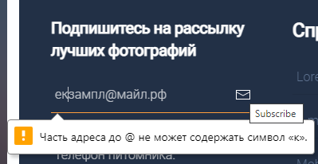
13BR | Отсутствие ответа при вводе в поле для подписки Email с использованием домена верхнего уровня, состоящего из цифр и букв, и клике на значок письма в блоке подписки на рассылку в футере сайта. | 1. Ввести в поле для подписки на рассылку в футере сайта Email с использованием домена верхнего уровня, состоящего из цифр и букв: example@mail.1a2b3c. 2. Нажать на значок подписки и проверить, что появляется сообщение об успешной подписке на рассылку. 3. Проверить, что на указанный адрес электронной почты приходит письмо с подтверждением подписки. 4. Подтвердить подписку, перейдя по ссылке в письме. | При вводе Email с использованием домена верхнего уровня, состоящего из цифр и букв (example@mail.1a2b3c) и нажатии на значок рассылки появляется сообщение об успешной подписке на рассылку. На адрес электронной почты приходит письмо с подтверждением подписки. | По клику на значок подписки не происходит отклика, нет сообщения об успешной подписке на рассылку.
14BR | Отсутствие сообщения о некорректном адресе при вводе в поле для подписки Email с использованием недопустимых символов и клике на значок письма в блоке подписки на рассылку в футере сайта. | 1. Ввести в поле для подписки на рассылку в футере сайта Email адрес c использованием недопустимых символов: example!@mail.com 2. Нажать значок подписки и проверить, что появляется сообщение о некорректном адресе. | При вводе в поле для подписки на рассылку в футере сайта Email адрес c использованием недопустимых символов (example!@mail.com) и нажатии на значок рассылки появляется сообщение о некорректном адресе. | При вводе Email адреса c использованием недопустимых символов сообщение о некорректном адресе не появляется.
15BR | Отсутствие сообщения о некорректном адресе при вводе в поле для подписки Email с неправильным форматом домена и клике на значок письма в блоке подписки на рассылку в футере сайта. | 1. Ввести в поле для подписки на рассылку в футере сайта Email адрес с неправильным форматом домена: example@mailcom. 2. Нажать значок подписки и проверить, что появляется сообщение о некорректном адресе. | При вводе в поле для подписки на рассылку в футере сайта Email адрес с неправильным форматом домена (example@mailcom) и нажатии на значок рассылки появляется сообщение о некорректном адресе. | При вводе Email адреса c неправильным форматом домена сообщение о некорректном адресе не появляется.
16BR | Отсутствие сообщения о некорректном адресе при вводе в поле для подписки адреса Email длиной 321 символ. | 1. Ввести в поле для подписки на рассылку в футере сайта Email адрес длиной 321 символ. 2. Нажать значок подписки и проверить, что появляется сообщение о некорректном адресе. | При вводе в поле для подписки на рассылку в футере сайта Email адрес длиной 321 символ и нажатии на значок рассылки появляется сообщение о некорректном адресе. | При вводе Email адреса длиной 321 символ сообщение о некорректном адресе не появляется.
17BR | Cообщения о некорректном адресе при вводе в поле для подписки адреса Email c длиной домена первого уровня 255 символов. | 1. Ввести в поле для подписки на рассылку в футере сайта Email адрес c длиной домена первого уровня 255 символов. 2. Нажать значок подписки и проверить, что появляется сообщение об успешной подписке на рассылку. | При вводе в поле для подписки на рассылку в футере сайта Email адрес c длиной домена первого уровня 255 символов и нажатии на значок рассылки появляется сообщение об успешной подписке на рассылку. | При вводе Email адреса c длиной домена первого уровня 255 символов появляется сообщение о некорректном адресе.
18BR | Отсутствие сообщения о некорректном адресе при вводе в поле для подписки адреса Email c длиной имени пользователя 65 символов. | 1. Ввести в поле для подписки на рассылку в футере сайта Email адрес с длиной имени пользователя 65 символов. 2. Нажать значок подписки и проверить, что появляется сообщение о некорректном адресе. | При вводе в поле для подписки на рассылку в футере сайта Email адрес с длиной имени пользователя 65 символов и нажатии на значок рассылки появляется сообщение о некорректном адресе. | При вводе Email адреса с длиной имени пользователя 65 символов сообщение о некорректном адресе не появляется.
19BR | Отправка сообщения по почте при клике на номер телефона питомника в футере сайта. | 1. Кликнуть на номер телефона в футере сайта и проверить, что он корректно скопировался в буфер обмена. 2. Попытаться позвонить на указанный номер телефона и проверить, что соединение установлено успешно. | При клике на номер телефона происходит его корректное копирование в буфер обмена. Соединение успешно установливается при попытке позвонить на указанный номер телефона. | При клике на номер телефона происходит отправка сообщения на почтовый адрес test@qahacking.ru.
20BR | Отсутвие заливки и текста на кнопке подтверждения отправки в форме обратной связи в футере сайта. | 1. Заполнить все поля формы обратной связи корректными данными и кликнуть на кнопку подтверждения отправки. | Наличие цвета и текста на кнопке подтверждения отправки в форме обратной связи. | Заливка и текст на кнопке подтверждения отправки в форме обратной связи отсутствует.
21BR | Ссылки на социальные сети в футере сайта не рабочие. | 1. Кликнуть на каждую ссылку социальной. | При клике на ссылку социальной сети происходит переход на страницу социальной сети. | Ссылки на социальные сети не рабочие.
22BR | Отсутствие заливки на кнопке "Подробнее о питомнике" в верхнем блоке (под хедером главной страницы) | 1. Кликнуть на кнопку "Подробнее о питомнике" в верхнем блоке под хедером главной страницы. | Наличие цвета на кнопке "Подробнее о питомнике" в верхнем блоке страницы. | Цвет на кнопке "Подробнее о питомнике" в верхнем блоке главной страницы отсутствует.
23BR | Отсутствие ссылки "Лайфхак - как получить от жизни всё!" в правой части верхнего блока (под хедером главной страницы) | 1. Кликнуть на ссылку "Лайфхак - как получить от жизни всё!". | При клике на ссылку "Лайфхак - как получить от жизни всё!" происходит переход на страницу "СОВЕТЫ". | Ссылка "Лайфхак - как получить от жизни всё!" отсутствует.
24BR | Две одинаковые ссылки "ДогБлог" на "БЛОГ ДЖЕССИ" в средней и нижней картинке правой части верхнего блока (под хедером главной страницы) | 1. Кликнуть на ссылку "ДогБлог" в средней картинке и нижней картинке правой части верхнего блока страницы. 2. Обратить внимание на две одинаковые ссылки на страницу "БЛОГ ДЖЕССИ". | При нажатии на любую из ссылок должна открываться страница "БЛОГ ДЖЕССИ". | При нажатии на любую из ссылок открывается страница "БЛОГ ДЖЕССИ", но это приводит к дублированию ссылки и может вызвать путаницу у пользователей.
25BR | Две одинаковые ссылки "В конце релиза" на "БЛОГ ДЖЕССИ" в средней и нижней картинке правой части верхнего блока (под хедером главной страницы) | 1. Кликнуть на ссылку "В конце релиза" в средней картинке и нижней картинке правой части верхнего блока страницы. 2. Обратить внимание на две одинаковые ссылки на страницу "БЛОГ ДЖЕССИ". | При нажатии на любую из ссылок должна открываться страница "БЛОГ ДЖЕССИ". | При нажатии на любую из ссылок открывается страница "БЛОГ ДЖЕССИ", но это приводит к дублированию ссылки и может вызвать путаницу у пользователей.
26BR | Вспывающее окно об ошибке при вводе среднего количества символов в поле имени в формы обратной связи в футере. | 1. Ввести в поле имени значение средней длины: Александр Иванов. 2. Ввести валидные значения в поле email, поле номера телефона и поле темы: example@mail.com, +79271001010, болезнь. 3. Нажать на кнопку "Отправить". 4. Проверить, что сообщение об успешной отправке формы появляется на экране. | При вводе в поле имени значение средней длины - Александр Иванов, вводе валидных значений в остальные поля и нажатии на кнопку "Отправить" появляется сообщение об успешной отправке формы. | При вводе в поле имени значение средней длины - Александр Иванов, вводе валидных значений в остальные поля и нажатии на кнопку "Отправить" появляется сообщение об ошибке. | 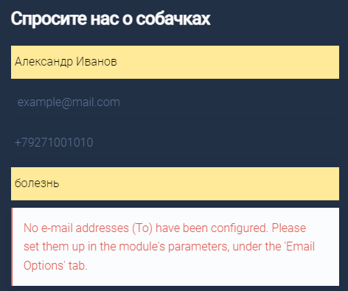
27BR | Вспывающее окно об ошибке при вводе максимального количества символов в поле имени в формы обратной связи в футере. | 1. Ввести в поле имени значение максимальный длины: Александр Иванович Петров-Сидоров. 2. Ввести валидные значения в поле email, поле номера телефона и поле темы: example@mail.com, +79271001010, болезнь. 3. Нажать на кнопку "Отправить". 4. Проверить, что сообщение об успешной отправке формы появляется на экране. | При вводе в поле имени значения максимальный длины: Александр Иванович Петров-Сидоров, вводе валидных значений в остальные поля и нажатии на кнопку "Отправить" появляется сообщение об успешной отправке формы. | При вводе в поле имени значения максимальный длины: Александр Иванович Петров-Сидоров, вводе валидных значений в остальные поля и нажатии на кнопку "Отправить" появляется сообщение об ошибке. | 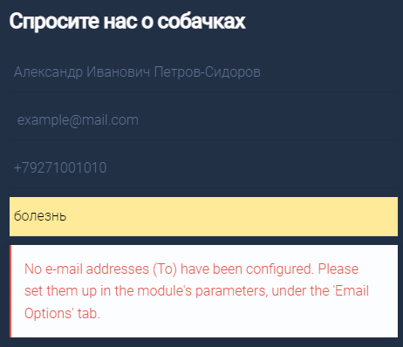
28BR | Вспывающее окно об ошибке при вводе минимального количества символов в поле имени в формы обратной связи в футере. | 1. Ввести в поле имени значение минимальной длины: Ян. 2. Ввести валидные значения в поле email, поле номера телефона и поле темы: example@mail.com, +79271001010, болезнь. 3. Нажать на кнопку "Отправить". 4. Проверить, что сообщение об успешной отправке формы появляется на экране. | При вводе в поле имени значения минимальной длины: Ян, вводе валидных значений в остальные поля и нажатии на кнопку "Отправить" появляется сообщение об успешной отправке формы. | 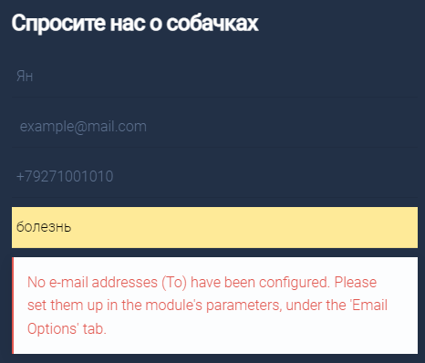 При вводе в поле имени значения минимальной длины: Ян, вводе валидных значений в остальные поля и нажатии на кнопку "Отправить" появляется сообщение об ошибке.
29BR | При вводе значения, содержащего в поле имени спецсимволы, в форме обратной связи в футере. | 1. Ввести в поле имени значение, содержащее спецсимволы: Александр Иванович Петров @. 2. Ввести валидные значения в поле email, поле номера телефона и поле темы: example@mail.com, +79271001010, болезнь. 3. Убедиться, что введенное значение не отображается в поле. 4. Попытаться нажать на кнопку "Отправить". 5. Проверить, что сообщение об ошибке появляется на экране. | Поле имени работает корректно и не принимает значения, содержащие спецсимволы. Введенное значение не отображается в поле. При попытке отправить форму с некорректным значением в поле имени, появляется сообщение об ошибке. | Поле имени работает некорректно и принимает значения, содержащие спецсимволы. Введенное значение отображается в поле. При попытке отправить форму с некорректным значением в поле имени, появляется сообщение об ошибке. | 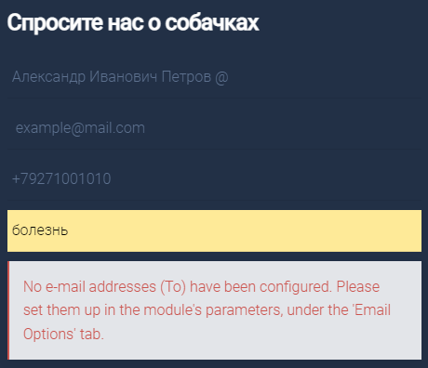
30BR | Поле имени принимает числовые значения в форме обратной связи в футере. | 1. Ввести в поле имени значение, содержащее цифру: Александр Иванович Петров 1. 2. Ввести валидные значения в поле email, поле номера телефона и поле темы: example@mail.com, +79271001010, болезнь. 3. Убедиться, что введенное значение не отображается в поле. 4. Попытаться нажать на кнопку "Отправить". 5. Проверить, что сообщение об ошибке появляется на экране. | Поле имени работает корректно и не принимает значения, содержащие цифры. Введенное значение не отображается в поле. При попытке отправить форму с некорректным значением в поле имени, появляется сообщение об ошибке. | Поле имени работает некорректно и принимает значения, содержащие цифры. Введенное значение отображается в поле. При попытке отправить форму с некорректным значением в поле имени, появляется сообщение об ошибке. | 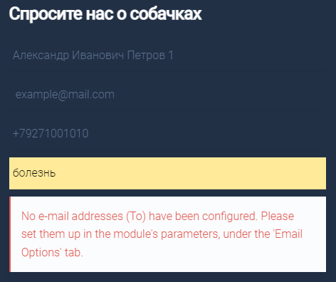
31BR | При вводе в поле имени значения с пробелом в начале строки в форме обратной связи в футере оно отображается в поле. | 1. Ввести в поле имени значение, начинающееся с пробела " Александр Иванович Петров". 2. Ввести валидные значения в поле email, поле номера телефона и поле темы: example@mail.com, +79271001010, болезнь. 3. Убедиться, что введенное значение не отображается в поле без пробела в начале. 4. Попытаться нажать на кнопку "Отправить". 5. Проверить, что сообщение об ошибке появляется на экране. | Поле имени работает корректно и не принимает значения, начинающиеся с пробела. Введенное значение не отображается в поле. При попытке отправить форму с некорректным значением в поле имени, появляется сообщение об ошибке. | Поле имени работает некорректно и принимает значения, начинающиеся с пробела. Введенное значение отображается в поле. При попытке отправить форму с некорректным значением в поле имени, появляется сообщение об ошибке. | 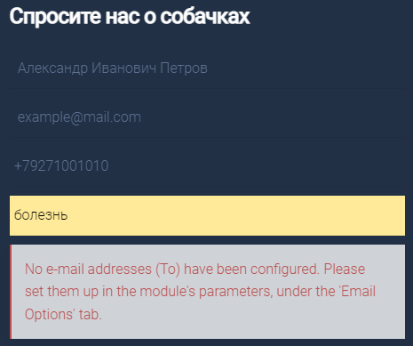
32BR | При вводе в поле имени значения с пробелом в конце строки в форме обратной связи в футере оно отображается в поле. | 1. Ввести в поле имени значение, заканчивающееся пробелом "Александр Иванович Петров ". 2. Ввести валидные значения в поле email, поле номера телефона и поле темы: example@mail.com, +79271001010, болезнь. 3. Убедиться, что введенное значение не отображается в поле без пробела в начале. 4. Попытаться нажать на кнопку "Отправить". 5. Проверить, что сообщение об ошибке появляется на экране. | Поле имени работает корректно и не принимает значение, заканчивающееся пробелом. Введенное значение не отображается в поле. При попытке отправить форму с некорректным значением в поле имени, появляется сообщение об ошибке. | Поле имени работает некорректно и принимает значение, заканчивающееся пробелом. Введенное значение отображается в поле. При попытке отправить форму с некорректным значением в поле имени, появляется сообщение об ошибке. | 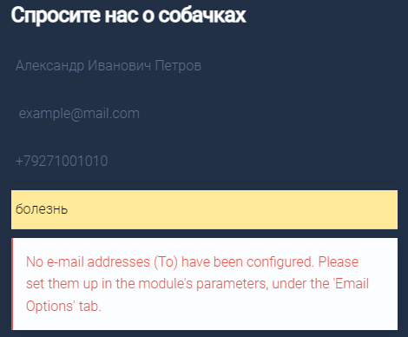
33BR | Ошибка при отправке формы. Футер. Блок с формой обратной связи. Простой валидный Email в нижнем регистре. | 1. Ввести простой валидный Email в нижнем регистре в поле email: example@mail.com 2. Ввести валидные значения в поле имя, поле номера телефона и поле темы: Александр Иванович Петров, +79271001010, болезнь. 3. Нажать на кнопку "Отправить". 4. Проверить, что форма отправляется без ошибок. | Поле email работает корректно. При отправке формы с простым валидным Email в нижнем регистре форма отправляется без ошибок. | Поле email работает корректно. При отправке формы с простым валидным Email в нижнем регистре форма отправляется с ошибкой. | 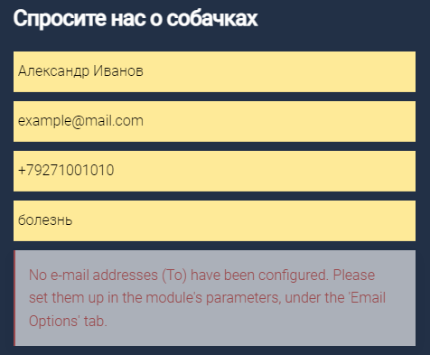
34BR | Ошибка при отправке формы. Футер. Блок с формой обратной связи. Простой валидный Email в верхнем регистре. | 1. Ввести простой валидный Email в верхнем регистре в поле email: EXAMPLE@MAIL.COM 2. Ввести валидные значения в поле имя, поле номера телефона и поле темы: Александр Иванович Петров, +79271001010, болезнь. 3. Нажать на кнопку "Отправить". 4. Проверить, что форма отправляется без ошибок. | Поле email работает корректно. При отправке формы с простым валидным Email в верхнем регистре форма отправляется без ошибок. | Поле email работает корректно. При отправке формы с простым валидным Email в верхнем регистре форма отправляется с ошибкой.
35BR | Ошибка при отправке формы. Футер. Блок с формой обратной связи. Email с цифрами в имени аккаунта. | 1. Ввести Email с цифрами в имени аккаунта в поле email: example123@mail.com 2. Ввести валидные значения в поле имя, поле номера телефона и поле темы: Александр Иванович Петров, +79271001010, болезнь. 3. Нажать на кнопку "Отправить". 4. Проверить, что форма отправляется без ошибок. | Поле email работает корректно. При отправке формы с Email с цифрами в имени аккаунта форма отправляется без ошибок. | 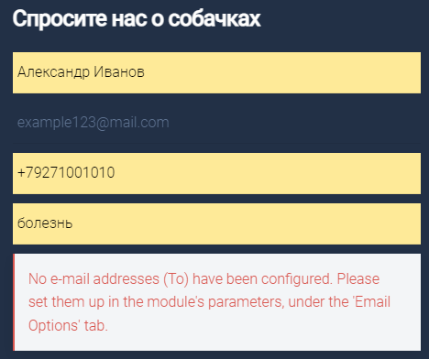 Поле email работает корректно. При отправке формы с Email с цифрами в имени аккаунта форма отправляется с ошибкой.
36BR | Ошибка при отправке формы. Футер. Блок с формой обратной связи. Email с цифрами в доменной части. | 1. Ввести Email с цифрами в доменной части в поле email: example@123mail.com 2. Ввести валидные значения в поле имя, поле номера телефона и поле темы: Александр Иванович Петров, +79271001010, болезнь. 3. Нажать на кнопку "Отправить". 4. Проверить, что форма отправляется без ошибок. | Поле email работает корректно. При отправке формы с Email с цифрами в доменной части форма отправляется без ошибок. | Поле email работает корректно. При отправке формы с Email с цифрами в доменной части форма отправляется с ошибкой. | 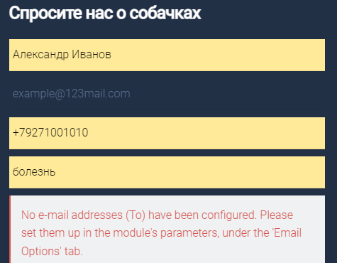
37BR | Ошибка при отправке формы. Футер. Блок с формой обратной связи. Email с дефисом в имени аккаунта. | 1. Ввести Email с дефисом в имени аккаунта в поле для email: exa-mple@mail.com 2. Ввести валидные значения в поле имя, поле номера телефона и поле темы: Александр Иванович Петров, +79271001010, болезнь. 3. Нажать на кнопку "Отправить". 4. Проверить, что форма отправляется без ошибок. | Поле email работает корректно. При отправке формы с Email с дефисом в имени аккаунта форма отправляется без ошибок. | Поле email работает корректно. При отправке формы с Email с дефисом в имени аккаунта форма отправляется с ошибкой. | 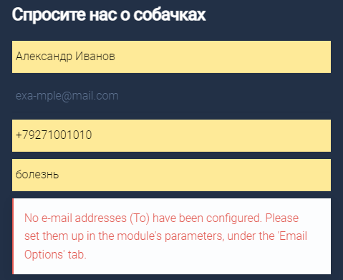
38BR | Ошибка при отправке формы. Футер. Блок с формой обратной связи. Email с дефисом в доменной части. | 1. Ввести Email с дефисом в доменной части в поле для email: example@mail-domain.com 2. Ввести валидные значения в поле имя, поле номера телефона и поле темы: Александр Иванович Петров, +79271001010, болезнь. 3. Нажать на кнопку "Отправить". 4. Проверить, что форма отправляется без ошибок. | Поле email работает корректно. При отправке формы с Email с дефисом в доменной части форма отправляется без ошибок. | Поле email работает корректно. При отправке формы с Email с дефисом в доменной части форма отправляется с ошибкой. | 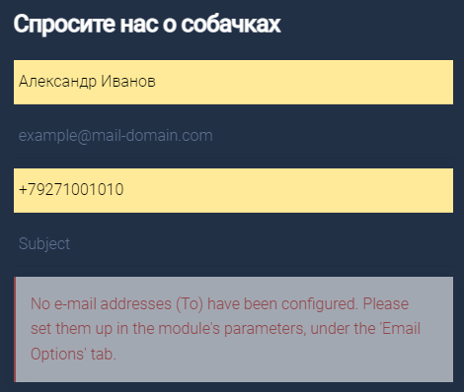
39BR | Ошибка при отправке формы. Футер. Блок с формой обратной связи. Email со знаком подчеркивания в имени аккаунта. | 1. Ввести Email со знаком подчеркивания в имени аккаунта в поле для email: exam_ple@mail.com. 2. Ввести валидные значения в поле имя, поле номера телефона и поле темы: Александр Иванович Петров, +79271001010, болезнь. 3. Нажать на кнопку "Отправить". 4. Проверить, что форма отправляется без ошибок. | Поле email работает корректно. При отправке формы с Email со знаком подчеркивания в имени аккаунта форма отправляется без ошибок. | Поле email работает корректно. При отправке формы с Email со знаком подчеркивания в имени аккаунта форма отправляется с ошибкой. | 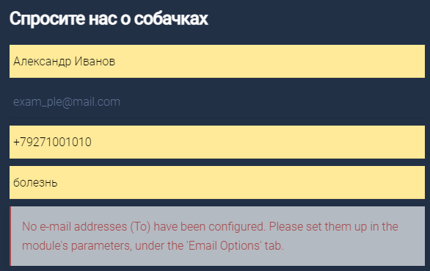
40BR | Ошибка при отправке формы. Футер. Блок с формой обратной связи. Email с точками в имени аккаунта. | 1. Ввести Email с точками в имени аккаунта в поле email: exam.ple@mail.com 2. Ввести валидные значения в поле имя, поле номера телефона и поле темы: Александр Иванович Петров, +79271001010, болезнь. 3. Нажать на кнопку "Отправить". 4. Проверить, что форма отправляется без ошибок. | Поле email работает корректно. При отправке формы с Email с точками в имени аккаунта форма отправляется без ошибок. | Поле email работает корректно. При отправке формы с Email с точками в имени аккаунта форма отправляется с ошибкой. | 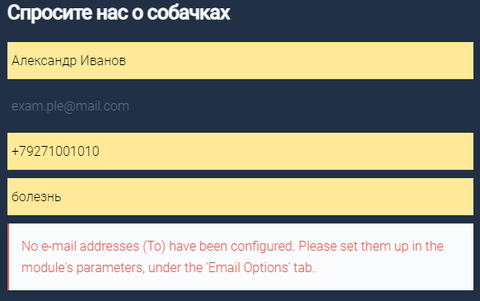
41BR | Ошибка при отправке формы. Футер. Блок с формой обратной связи. Email с несколькими точками в доменной части. | 1. Ввести Email с несколькими точками в доменной части в поле email: example@mail.co.jp 2. Ввести валидные значения в поле имя, поле номера телефона и поле темы: Александр Иванович Петров, +79271001010, болезнь. 3. Нажать на кнопку "Отправить". 4. Проверить, что форма отправляется без ошибок. | Поле email работает корректно. При отправке формы с Email с несколькими точками в доменной части форма отправляется без ошибок. | Поле email работает корректно. При отправке формы с Email с несколькими точками в доменной части форма отправляется с ошибкой. | 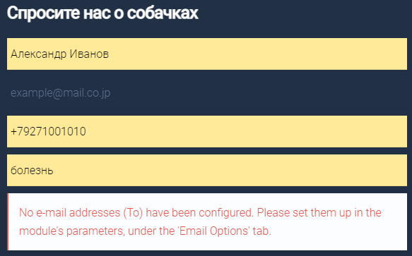
42BR | Ошибка при отправке формы. Футер. Блок с формой обратной связи. Email с использованием специальных символов. | 1. Ввести Email с использованием специальных символов в поле email: exam_ple+test@mail.com 2. Ввести валидные значения в поле имя, поле номера телефона и поле темы: Александр Иванович Петров, +79271001010, болезнь. 3. Нажать на кнопку "Отправить". 4. Проверить, что форма отправляется без ошибок. | Поле email работает корректно. При отправке формы с Email с использованием специальных символов форма отправляется без ошибок. | Поле email работает корректно. При отправке формы с Email с использованием специальных символов форма отправляется с ошибкой. | 
43BR | Ошибка при отправке формы. Футер. Блок с формой обратной связи. Email с использованием домена верхнего уровня, состоящего из цифр и букв. | 1. Ввести Email с использованием домена верхнего уровня, состоящего из цифр и букв: example@mail.1a2b3c 2. Ввести валидные значения в поле имя, поле номера телефона и поле темы: Александр Иванович Петров, +79271001010, болезнь. 3. Нажать на кнопку "Отправить". 4. Проверить, что форма отправляется без ошибок. | Поле email работает корректно. При отправке формы с Email с использованием домена верхнего уровня, состоящего из цифр и букв, форма отправляется без ошибок. | Поле email работает корректно. При отправке формы с Email с использованием домена верхнего уровня, состоящего из цифр и букв, форма отправляется с ошибкой. | 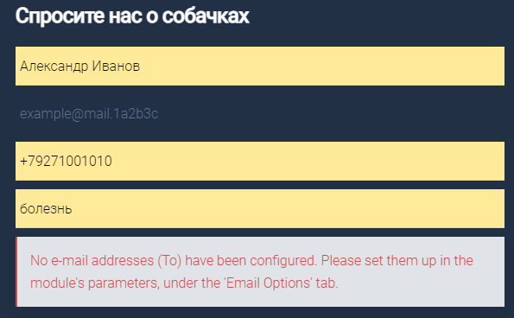
44BR | Ошибка при отправке формы. Футер. Блок с формой обратной связи. Email с использованием недопустимых символов. | 1. Ввести Email адрес c использованием недопустимых символов: example!@mail.com 2. Ввести валидные значения в поле имя, поле номера телефона и поле темы: Александр Иванович Петров, +79271001010, болезнь. 3. Нажать на кнопку "Отправить". 4. Проверить, что появляется сообщение с просьбой ввести email адрес. | Появляется сообщение с просьбой ввести корректный email адрес. | Сообщение с просьбой ввести корректный email адрес не появляется. | 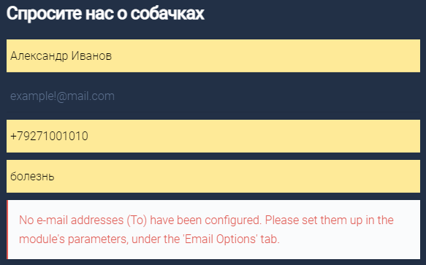
45BR | Ошибка при отправке формы. Футер. Блок с формой обратной связи. Email с неправильным форматом домена. | 1. Ввести Email адрес с неправильным форматом домена: example@mailcom 2. Ввести валидные значения в поле имя, поле номера телефона и поле темы: Александр Иванович Петров, +79271001010, болезнь. 3. Нажать на кнопку "Отправить". 4. Проверить, что появляется сообщение с просьбой ввести email адрес. | Появляется сообщение с просьбой ввести корректный email адрес. | Сообщение с просьбой ввести корректный email адрес не появляется. | 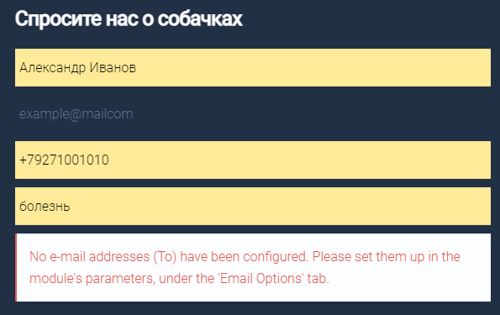
46BR | Сообщение об ошибке. Футер. Блок с формой обратной связи. Максимальная длина домена первого уровня 255 символов | 1. Ввести Email адрес c длиной домена первого уровня 255 символов. 2. Ввести валидные значения в поле имя, поле номера телефона и поле темы: Александр Иванович Петров, +79271001010, болезнь. 3. Нажать на кнопку "Отправить". 4. Проверить, что появляется сообщение об успешной подписке на рассылку. | При вводе Email адреса c длиной домена первого уровня 255 символов появляется сообщение об успешной подписке на рассылку. | При вводе Email адреса c длиной домена первого уровня 255 символов появляется сообщение об ошибке. | 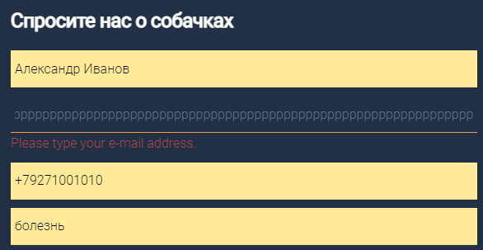
47BR | Сообщение об ошибке. Футер. Блок с формой обратной связи. Ввод валидного номера телефона. | 1. Ввести валидный номер телефона: +79271001010 2. Ввести валидные значения в поле имя, email и поле темы: Александр Иванович Петров, example@mail.com, болезнь. 3. Нажать на кнопку "Отправить". 4. Проверить, что форма отправляется без ошибок. | Форма отправляется без ошибок. | 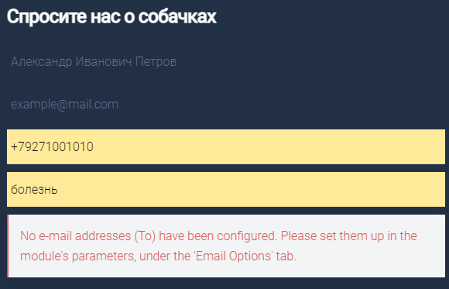 При вводе в форму валидного номера телефона, а также валидных значений в поля имя, email и поле темы и нажатии на кнопку "Отправить" появляется сообщение об ошибке.
48BR | Сообщение об ошибке. Футер. Блок с формой обратной связи. Ввод невалидного номера телефона. | 1. Ввести невалидный номер телефона: +7927100101@ 2. Ввести валидные значения в поле имя, email и поле темы: Александр Иванович Петров, example@mail.com, болезнь. 3. Нажать на кнопку "Отправить". 4. Проверить, что появляется сообщение о требовании ввода валидного номера телефона. | При отправке формы с невалидным номером телефона появляется сообщение о требовании ввода валидного номера телефона. | При отправке формы с невалидным номером телефона появляется сообщение об ошибке. | 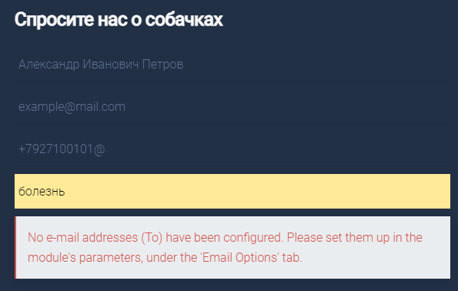
49BR | Отсутствует демонстрация баннера. Контентная область главной страницы. Баннерная карусель. | 1. Найти баннерную карусель и прокрутить баннеры вручную с помощью кнопок управления. | Баннерная карусель отображается на странице корректно, баннеры имеют правильный размер и соотношение сторон. Пользователь может переключать баннеры вручную с помощью кнопок управления. | Баннерная карусель отображается на странице корректно: один из слайдов не демонстрируется. | 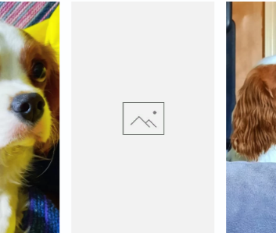
50BR | Некорректное размещение текста поверх рисунка. Верхняя часть контентной области страницы "О НАС". | 1. Проверить, что все изображения и тексты отображаются полностью и не обрезаются. 2. Прокрутить страницу вниз и проверить, что весь контент виден и читаем. | Все изображения и тексты отображаются полностью и не обрезаются, весь контент виден и читаем. | В верхней части контентной области страницы "О НАС" поверх рисунка размещен некорректный текст "Напишите какой-то текст!". | 
51BR | Отсутствие сообщения об ошибке в поле имени при вводе некорректных символов. Страница "О НАС". Форма бронирования питомца. | 1. Ввести в поле имени некорректные символы: Имя - №;"!:?*, Фамилия - №;%:)(*?+_. 2. Проверить, что поле для ввода имени выдает ошибку и предлагает ввести имя в корректном формате. | При вводе некорректных символов поле имени выдает ошибку и предлагает ввести имя в корректном формате. | При вводе некорректных символов поле имени не выдает ошибку и не предлагает ввести имя в корректном формате.
52BR | Отсутствие сообщения об ошибке при вводе слишком длинного текста в поле имени. Страница "О НАС". Форма бронирования питомца. | 1. Ввести в поле имени слишком длинный текст. 2. Проверить, что поле не принимает более заданного количества символов и обрезает введенный текст до максимально допустимой длины. | При вводе в поле имени слишком длинного текста поле не принимает более заданного количества символов и обрезает введенный текст до максимально допустимой длины. | Поле имени не обрезает введенный текст до максимально допустимой длины.
53BR | Ограничение ввода символов в поле номера телефона в 10 знаков. Страница "О НАС". Форма бронирования питомца. | 1. Ввести валидный номер телефона 12 цифр: 885521001010 2. Проверить, что поле для ввода номера телефона не выдает ошибок. | При вводе валидного 12-тизначного номера телефона поле работает корректно. | 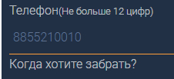 Поле номера телефона ограничено 10 символами, не установлен формат для ввода данных.
54BR | Отсутствие сообщения об ошибке в поле при вводе невалидного номера телефона. Страница "О НАС". Форма бронирования питомца. | 1. Ввести невалидный номер телефона: 88552@0010 2. Проверить, что поле для ввода номера телефона выдает ошибку и предлагает ввести номер в корректном формате. | Поле для ввода номера телефона выдает ошибку и предлагает ввести номер в корректном формате. | 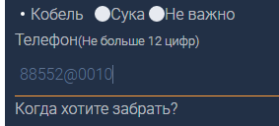 Поле для ввода номера телефона не выдает ошибку и не предлагает ввести номер в корректном формате.
55BR | При клике на имя чек-бокса отмечаются чек-боксы, расположенные выше. | 1. Проверить, что при клике на название чек-бокса отмечается соответствующий чек-бокс. | При клике на название чек-бокса отмечается соответствующий чек-бокс. | При клике на имя чек-бокса "Русский", "Английский", "Java" отмечается чек-бокс, расположенный выше. | 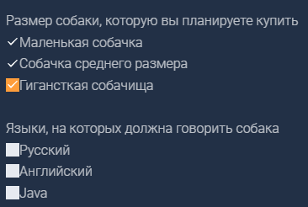
56BR | Некорректная работа кнопки "Подтвердить отправку".Страница "О НАС". Форма бронирования питомца. | 1. Проверить, что кнопка имеет текстовую метку или иконку, которая ясно указывает на ее функциональное назначение. 2. Проверить, что кнопка реагирует на клик мыши или нажатие клавиши Enter на клавиатуре. 3. Проверить, кнопка отображается в правильном месте и имеет правильный размер и цвет. 4. Проверить, что каждая кнопка на странице перенаправляет пользователя на правильную страницу или выполняет правильное действие. | Кнопка "Подтвердить отправку" имеет текстовую метку или иконку, реагирует на клик мыши или нажатие клавиши Enter, отображается в правильном месте и имеет правильный размер и цвет. Кнопка "Подтвердить отправку" выполняет правильное действие. | Кнопка "Подтвердить отправку" работает некорректно: заливка кнопки и текст появляется только при наведении мыши, нажатие кнопки не приводит к отправке данных. | 
57BR | Некорректная работа выпадающего списка "Выберите город. Страница "О НАС". Форма бронирования питомца. | 1. Нажать на выпадающий список "Выберите город" и проверить, что список открывается и все элементы видны. 2. Выбрать один из элементов списка и проверить, что выбранный элемент отображается в поле выбора списка. 3. Нажать на выпадающий список еще раз и проверить, что выбранный элемент отображается в списке как выбранный. 4. Выбрать другой элемент из списка и проверить, что новый элемент отображается в поле выбора списка. 5. Проверить, что предыдущий выбранный элемент в списке больше не отмечен как выбранный. | Выпадающий список "Выберите город" работает корректно, список открывается, все элементы видны, кликабельны. | Выпадающий список "Выберите город" работает некорректно, список не кликабелен и не открывается.

